상품제안서
여행용 세면 파우치 | 상품코드: S45593

 |  |  |  |  |  |  | 02-713-8555 | www.synergygift.co.kr
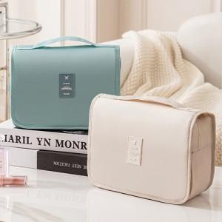 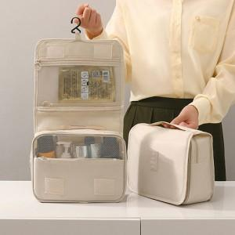 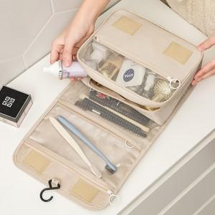

【상세/제작정보】 | <p><span style="font-size: 14pt;">※ 제품인쇄시 opp비닐 제거되므로 opp포장 옵션 선택바랍니다.</span></p><p><span style="font-size: 14pt;">※ DTF필름전사 별도문의</span></p>

【인쇄/포장옵션】 | 실크 / OPP(비닐)

【공급단가】 | 수량 | 100~ | 300~ | 500~ | 1,000~ | 3,000~
*VAT별도 | 단가 | 2,530원 | 2,390원 | 2,280원 | 2,220원 | 2,180원

【상품 URL】 | https://www.synergygift.co.kr:443/src/goods_detail.php?gdno=45593

